Sheet1
Coater equipment manual
手順 | 20210222 CFCT01 PARTICLE 爆點集中 VCD1 異常處理手順 |  |  |  | 撰寫 | 2021.03.03 |  |  | 作者 | 楊欣華
名稱 |  |  |  |  | 日期
廠別 | FAB6 | 部門 | CF6 Photo | 版本 | Ver.0 |  | 事件設備名稱 | Coater
 |  |  |  |  |  |  | (含：治具/光罩…)
【CFCT01 817 RTQCS TREND CHART 與MAP】
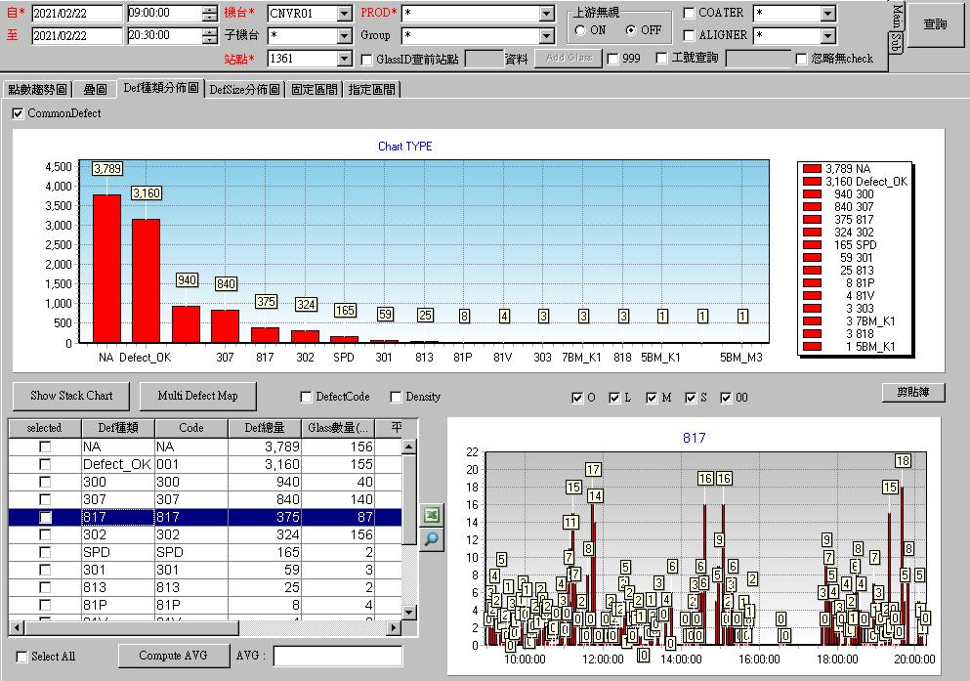
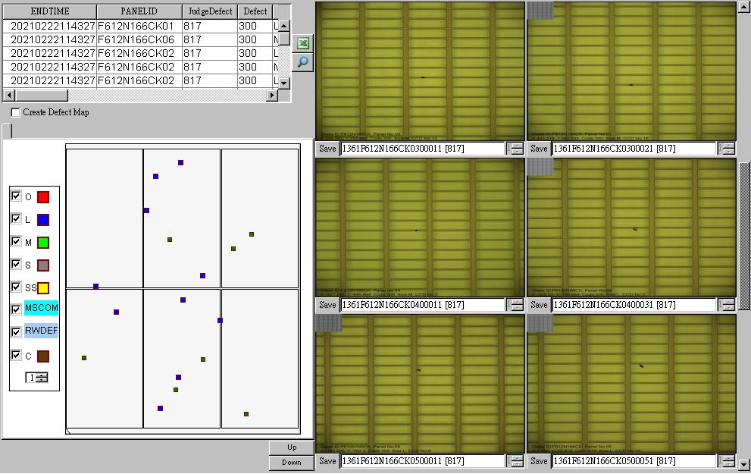

確認 RTQCS 偶發會有一片 817 點數偏高, 無任何 ACTION 後, 又自己 TREND DOWN, MAP 為極小顆無暈狀 PARTICLE , 位置無聚集, 將點數偏高的玻璃 ID 查詢 EDC, 發現皆為 VCD1 產出, 確認 VCD1 AB SIDE 底板與 LIFT PIN 接觸處, 皆有黏貼鋁箔膠帶, 將其全數清除後, NG. 後續確認 LIFT PIN 下降後要上升時, OP SIDE LIFT PIN 有金屬磨擦的聲音, 調整上升時 CDA FLOW ,NG. 因亦有反應 SUS, 所以決定確認 LIFT PIN DOWN POSITION, 確認時發現該 STOPER 的固定螺帽為鬆脫的狀態, DOWN POSITION 已較原來的高度低了 5mm, 導致 LIFT PIN 下降後, 大力擠壓底板, 上升時底板劇烈震動而造成此次的異常.
【異常處理】
機構異常圖
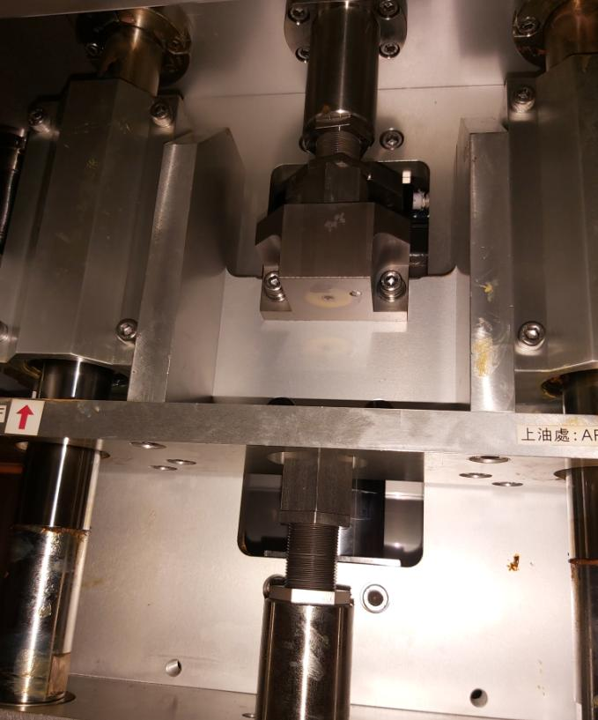

LIFT PIN 上升時的 STOPPER

LIFT PIN CYLINDER 鎖付之固定檔塊

LIFT PIN 下降時的 STOPPER

鬆脫的螺帽

因 CYLINDER 的衝程為固定距離, 非開即關, 所以利用 STOPPER 來調整 UP DOWN 的高度. 此 CASE 為固定螺帽鬆脫後, DOWN STOPPER 於 RUN 貨過程中之震動, 漸漸下降了 5mm , 導致 OP SIDE DOWN POSITION 已低於底板高度, 進而造成 LIFT PIN 下降後與底板之間的磨擦擠壓造成 PARTICLE 與 SUS.
【LIFT PIN DOWN POSITION 調整】
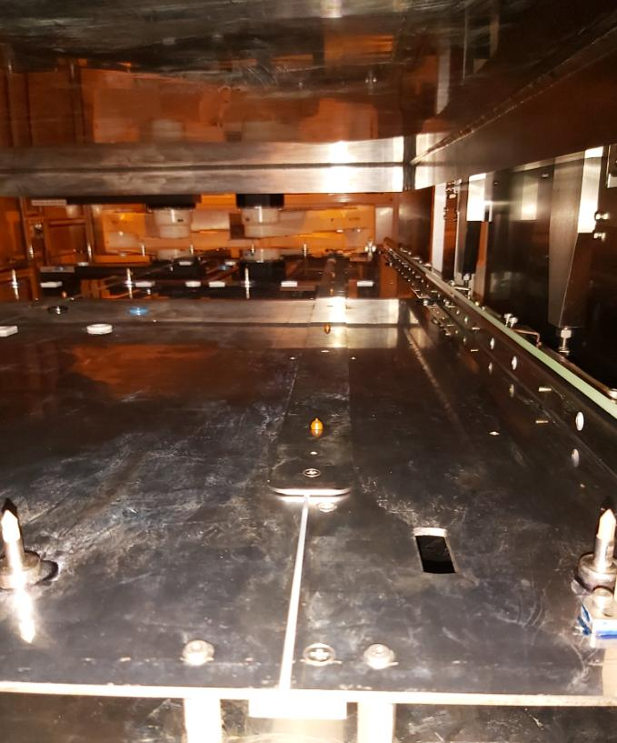

後續調整 LIFT PIN DOWN POSITION 距離底板有 1mm GAP,避免因接觸而造成異常.

